상품제안서
머레이 가정용노래방기계 블루투스스피커 미니스피커 마이크 M-Bird | 상품코드: F23062

 |  |  |  |  |  |  | 02-412-0044 | www.easy1.co.kr
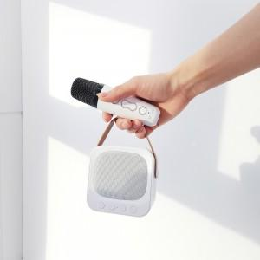 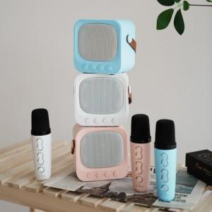 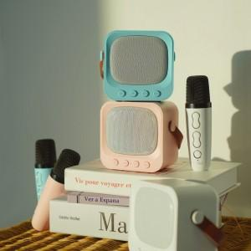

【상세/제작정보】

【인쇄/포장옵션】 | 실크 / 포장불가능

【공급단가】 | 수량 | 100~ | 300~ | 500~ | 1,000~ | 3,000~
*VAT별도 | 단가 | 39,960원 | 38,480원 | 37,000원 | 35,520원 | 34,630원

【상품 URL】 | https://dev.easy1.co.kr:443/src/goods_detail.php?gdno=23062

